주요카드 - 마이더스 자리
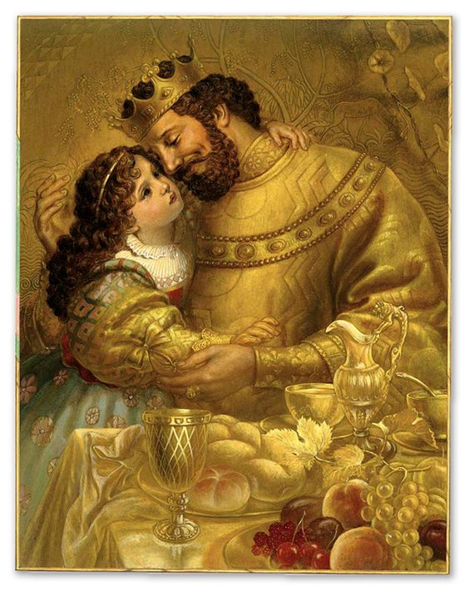
9월 별자리 주제 - 마이더스왕 이야기

1. 마이더스의 손

상황 - 황금으로 둘러쌓인 왕궁에서 절망하는 마이더스 :
 | 자신의 손에 닿는 모든 것을 황금으로 만들어 왕궁에 가득 쌓아두었으나
 | 자신이 먹는 음식도, 자신을 따르던 신하도, 그리고 자신이 가장 사랑하는 딸도 황금으로 변해버려 절망하는 마이더스 왕
 | 화려함 속에서 마이더스의 절망이 두드러지게 표현한다.
 | (아래와 예시 이미지와 비슷한 상황 - 단지 상황만 아래와 같은 상황이라고 보시면 되고 배경, 캐릭터의 표현 등은
 | 참고하지 말아 주십시오.)

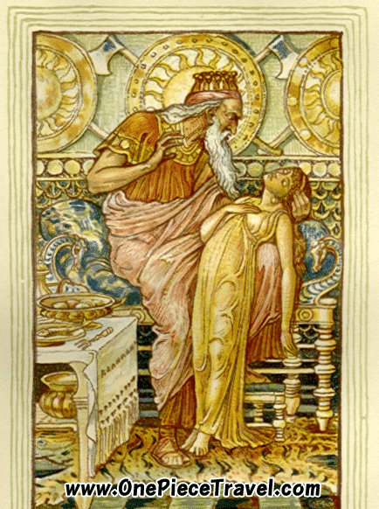
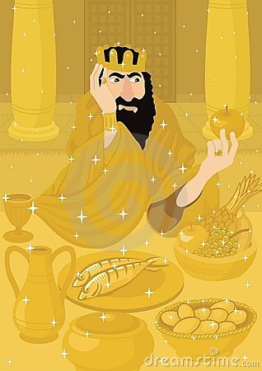
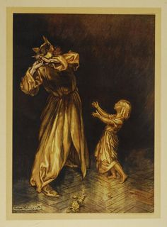

세부 요구 사항 :

 | 1. 마이더스 왕의 딸은 아래와 같이 아름다운 소녀의 느낌으로 표현해주셨으면 합니다.

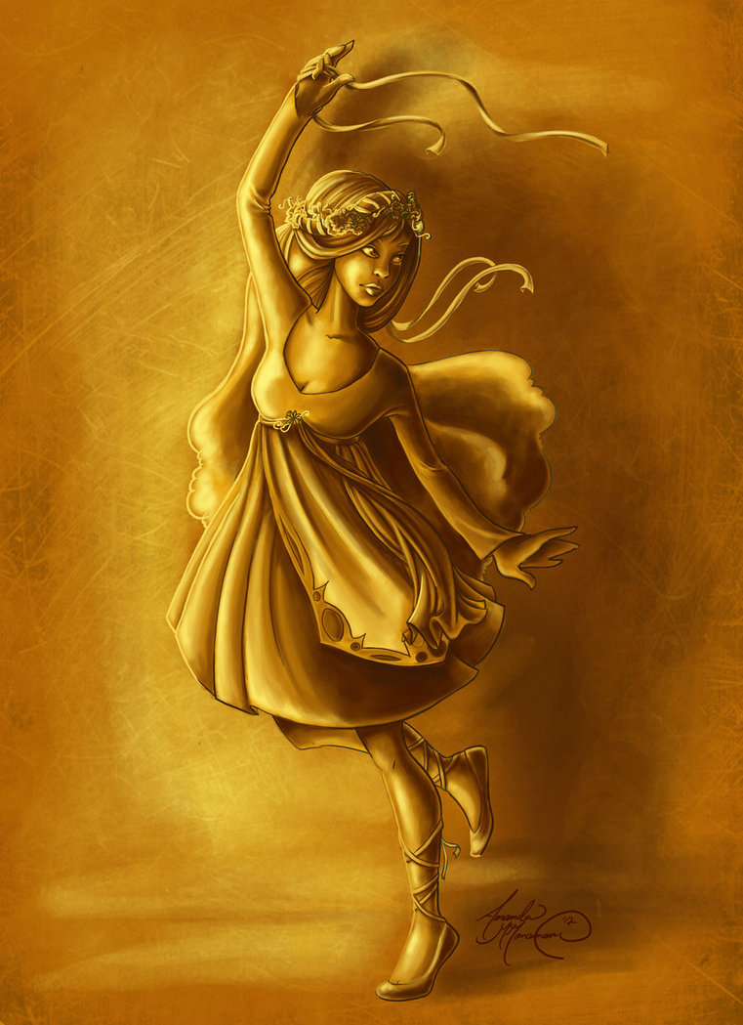

 | 2. 마이더스 왕은 아래와 같이 노인이 아닌 중장년 느낌으로 부탁드립니다.

보조카드 - 바커스 자리
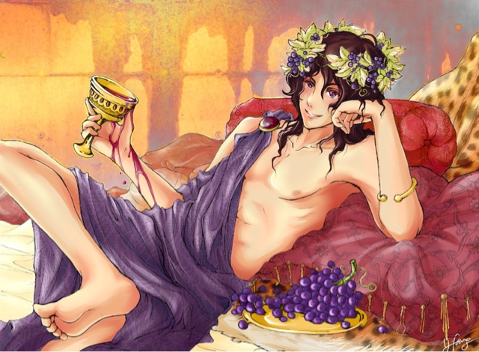
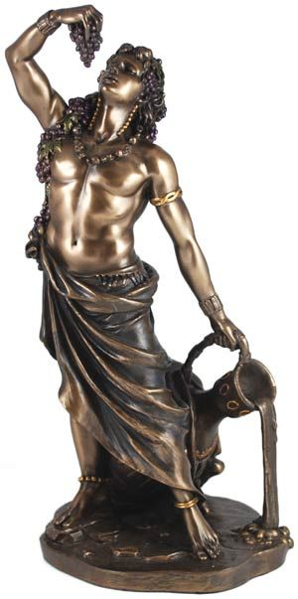
9월 별자리 주제 - 마이더스왕 이야기

2. 바커스와의 만남

상황 - 마이더스왕의 소원을 바커스가 들어주고 있다.
 | 마이더스 왕은 열심히 자신의 소원을 이야기 하고 있고
 | 바커스는 이런 마이더스 왕의 소원을 한심하게 생각하고 다시 생각해보라며 만류하고 있다.

 | (아래와 예시 이미지와 비슷한 이미지 - 이미지만 아래와 같은 상황이라고 보시면 되고 캐릭터의 외형이나 포즈 등은
 | 참고하지 말아 주십시오.)
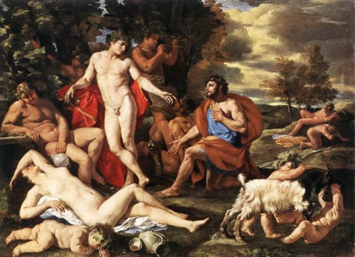

세부 요구 사항 :

 | 1. 위 이미지처럼 마이더스 왕은 바커스 앞에서 자기 자세를 낮추고 간절히 자기 소원을 들어달라고 호소 하는 것을
 | 표현해 주시기 바랍니다.

 | 2. 위 이미지와 달리 그림에는 마이더스 왕과 바커스만 등장했으면 합니다.

 | 3. 바커스는 술의 신이기에 아래와 같이 포도송이로 머리부분을 치장하고 있고 한손에는 포도주가 가득든 술잔을 들고 있으면 좋겠습니다.
 | 또한 바커스를 여리여리한 미 청년으로 그려주시기 바랍니다.

보조카드 - 스틱스 강 자리
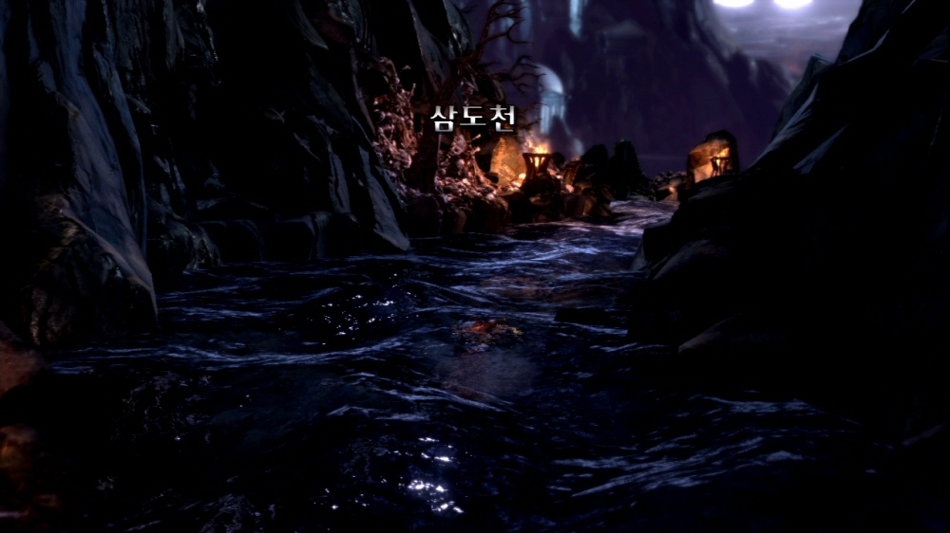
9월 별자리 주제 - 마이더스왕 이야기

3. 스틱스 강

상황 - 마이더스는 자신의 능력을 씻어내기 위해 스틱스 강에서 손을 씻고 있다.
 | 자신의 어리석음을 깨달은 마이더스왕은 바커스의 조언에 따라 저승의 강인 스틱스 강에서
 | 자신의 능력을 씻어내기 위해 손을 씻고 있다.

 | (아래와 예시 이미지와 비슷한 이미지 - 이미지만 아래와 같은 상황이라고 보시면 되고 캐릭터의 외형 등은
 | 참고하지 말아 주십시오.)
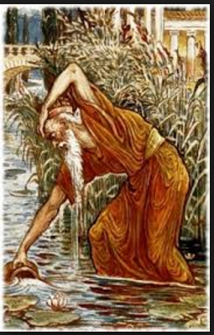

세부 요구 사항 :

 | 1. 손을 씻고 있는 마이더스왕의 뒤에서 바커스가 스틱스 강을 가르키고 있다.

 | 2. 스틱스 강은 저승의 강이기에 마이더스 주위로 강의 영혼들이 아래와 같이 보인다.

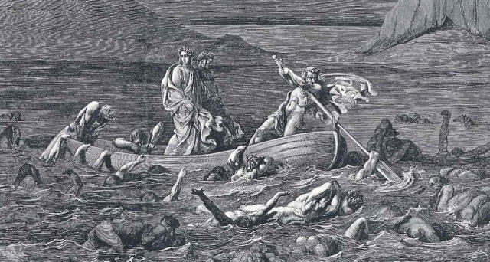

 | 3. 배경은 밤이었으면 좋겠고 강 주위에 아래와 같이 횃불이 비추고 있도록 했으면 합니다.

9월 일반 카드 틀
9월 "미다스왕 이야기" 갤럭시 작물 테두리

 | 포도 덩쿨로 둘러쌓인 신전

 | 아래와 같이 포도주의 신 바커스의 신전에 포도 넝쿨이 자라난 형태로 테두리가 표현된다.
 | 신전의 기둥은 소녀 모양으로 황금으로 변한 마이더스의 딸을 의미한다.

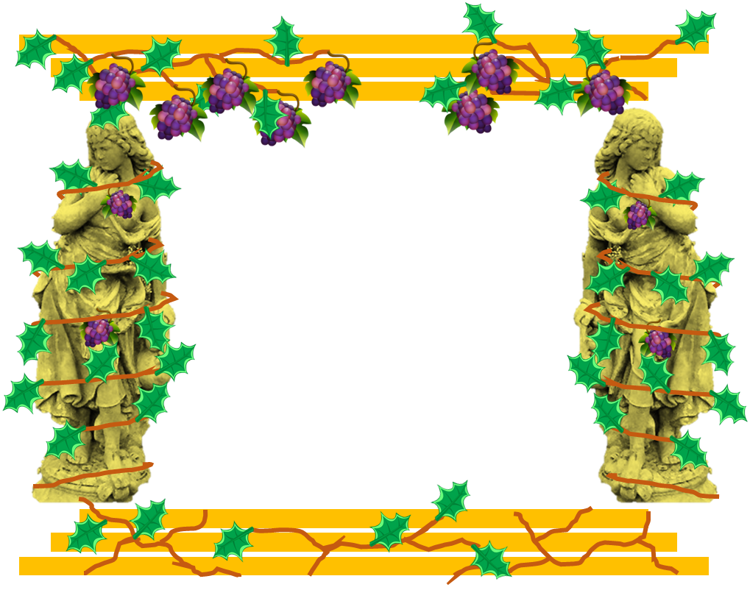
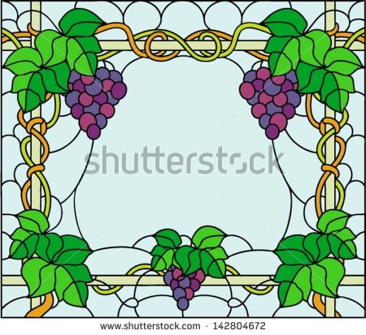

오른쪽과 같이 신전을
포도 넝쿨이 감싸고 있다.

포도 넝쿨을 제외한 모습

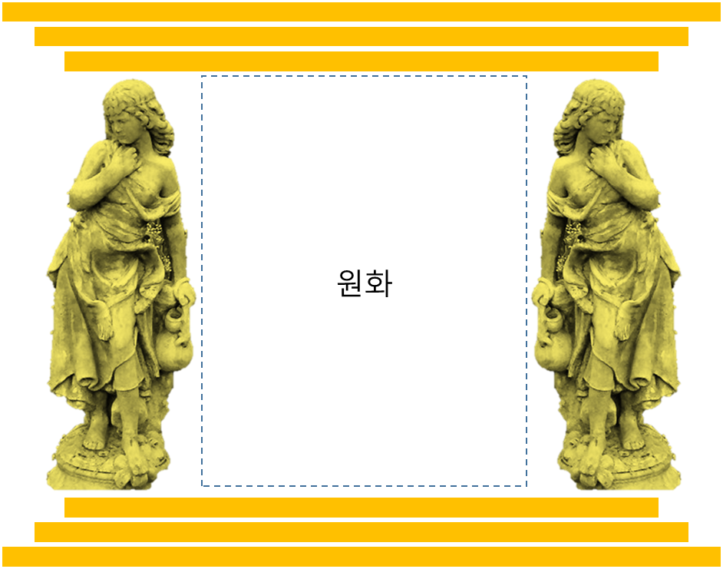

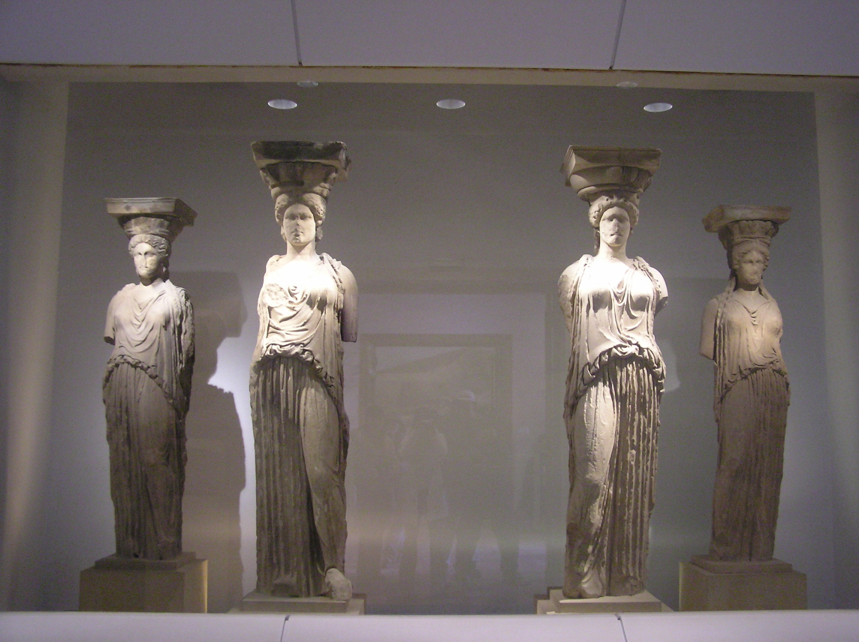

오른쪽과 같이 신전 기둥이
소녀가 서있는 모습으로 되어 있다.

9월 스페셜 홀로그램 카드

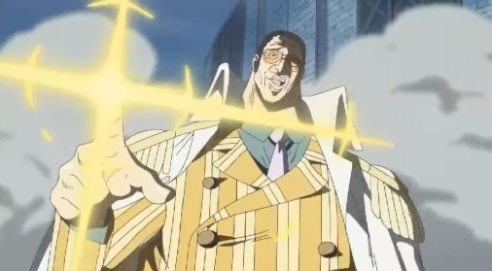
9월 "마이더스 이야기" 스페셜 홀로그램 카드 - 마이더스의 손

형태 :
아래와 같이 마이더스의 손이 장갑의 형태로 보이도록 한다.
또한 장갑 위쪽 부분에 아래와 같이 마이더스 왕의 얼굴 부조가 새겨져 있다.

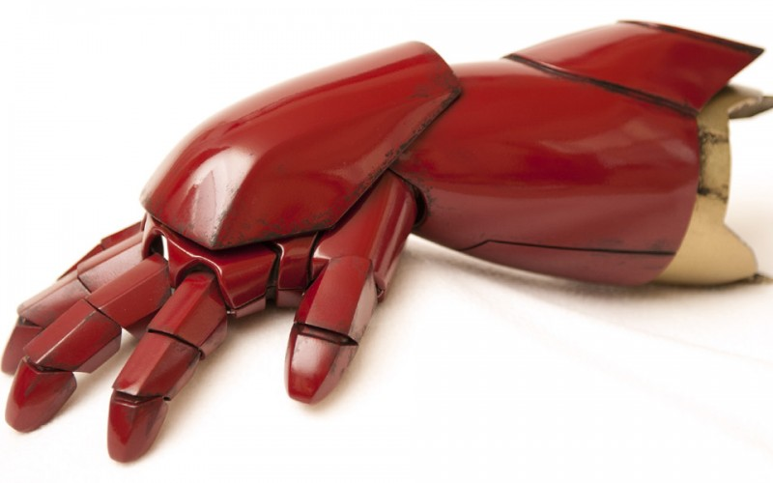

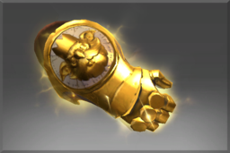

마이더스 왕의 얼굴이 새겨져 있다.

애니메이션 :
펴고 있던 손이 검지만 빼고 모두 오므려 어딘가를 가르키고, 다시 다시 손을 펴는 동작을 반복한다.

이펙트 :
손 주위로 옅은 오로라가 흐르고,
검지로 어딘가를 가르킬 때 손 주위에 있던 오로라가 검지에 모여 아래와 같이 번쩍하고 빛이 난 뒤
다시 손을 펼때 손 주위에 반짝 거리는 것들이 떨어진다.

